Sheet1
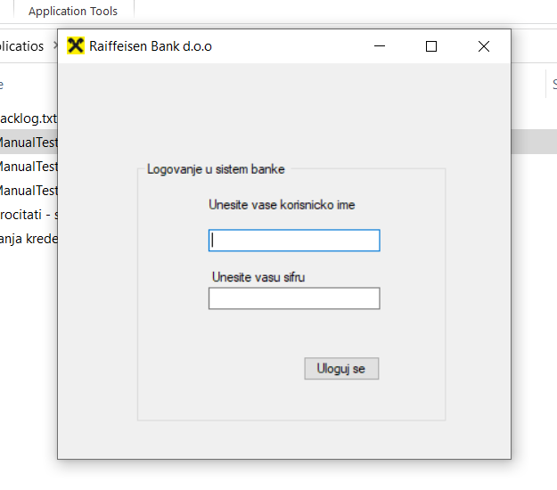
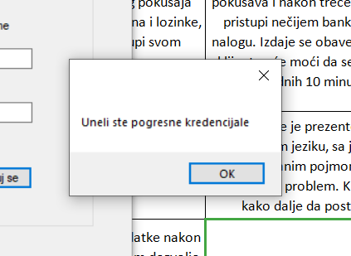
 |  |  | Test case |  | Test case funkcionalnost login forme

Datum | 09.02.2020.

 |  |  | Test case kreirao/la |  | Sanja Đaković
Vreme | 23:15h

 |  |  | Test case pregledao/la |  | Damir Pajaziti

 | Redni broj testnog slučaja | Detalji koraka / Step details |  | Očekivani rezultati / Excpected results |  | Stvarni rezultati / Actual results | Prošao / Pao Pass / Fail

 | 1. | Klijent je otvorio aplikaciju Raiffeisen Banke dvostrukim levim klikom na fajl ManualTestingExamples.exe. |  | Klijentu se pojavljuje prozor na ekranu, za unos korisničkog imena i lozinke |  | Klijentu se bez tehničkih problema, ima pristup aplikaciji | Prošao

 | 2. | Klijent unosi svoje korisničko ime i lozinku u ponuđene redove za unos. |  | Pri prvom logovanju, korisničko ime i lozinka uneti su ispravno. Klijent pristupa svom nalogu. |  | Klijent nije u mogućnosti da pristupi svom nalogu. Podaci su pogrešno uneti od strane klijenta. | Prosao

 | 3. | Klijent i nakon trećeg pokušaja unosa korisničkog imena i lozinke, ne uspeva da pristupi svom nalogu. |  | Sistem "uočava" da neko pokušava i nakon trećeg puta da pristupi nečijem bankarskom nalogu. Izdaje se obaveštenje da klijent neće moći da se uloguje narednih 10 minuta. |  | Ubeđen da je greška u unosu podataka, klijent i dalje nastavlja da unosi svoje podatke i traži način da pristupi svom nalogu. Bez ikakvog obaveštenja o tome da neće moći da pristupi svom nalogu narednih 10 minuta. | Pao

 | 4. | Pojavljuje se obaveštenje u vidu novog prozora da su pogrešno uneti podaci klijenta |  | Obaveštenje je prezentovano na srpskom jeziku, sa jasno definisanim pojmom šta predstavlja problem. Klijent zna kako dalje da postupa. |  | Obaveštenje je prezentovano na srpskom jeziku, ali uz termin da su pogrešno uneti 'kredencijali'. Mnogim ljudima je to nepoznat pojam. | Pao

 |  | U prilogu dostavljam materijal u vidu slike, za gore napomenute defekte u aplikaciji Izvor podataka korišćeni za Test Case: Aplikacija Raiffaisen banke, login forma

